UCPE
КАЛЬКУЛЯТОР |  |  |  |  |  | UCP = (UUCW + UAW) x TCF x ECF | 0 |  | Кт чч/UCP | 21 | Example | 0

ВИ | Количество транзакций | Вес | Кво | Влияние |  |  |  | Новый модуль оцениваем по UCP и затем через Кт историчности приводим к ЧЧ
Простой | от 1 до 3 транзакций | 5 | 0 | 0 |  |  |  | Которые заносим в шаблон оценки трудозатрат проекта и получаем даты графика
Среднее значение | от 4 до 7 транзакций | 10 | 0 | 0 |  |  |  | Копируем в КПГП и получаем грубый методологический роадмеп
Сложный | 8 или более транзакций | 15 | 0 | 0 |  |  |  | Анализируем в КПГП здравый смысл и корректируем интеграции и т.п. в т.ч.
 |  | UUCW | 0 | 0 |  |  |  | Получаем грубые сроки по вехам

Актер | Тип действующего лица | Вес | Кво | Влияние
Простой | Внешняя система, которая должна взаимодействовать с системой с помощью четко определенного API | 1 | 0 | 0
Среднее значение | Внешняя система, которая должна взаимодействовать с системой, используя стандартные протоколы связи (например, TCP/IP, FTP, HTTP, базу данных) | 2 | 0 | 0
Сложный | Человек-исполнитель, использующий графический интерфейс приложения | 3 | 0 | 0
 |  | UAW | 0 | 0

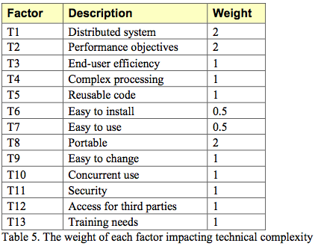
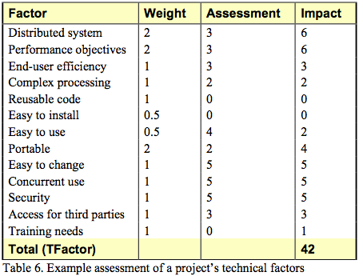
Фактор | Описание | Вес | Оценка | Влияние |  |  |  |  |  | Пример оценки технических факторов проекта показан в таблице 6. Этот проект представляет собой веб-систему для принятия инвестиционных решений и торговли взаимными фондами. Он несколько распределен, и за этот фактор ему присваивается тройка. Пользователи ожидают хорошей производительности, но ничего сверх обычного веб-приложения, поэтому ему присваивается тройка по производительности. Конечные пользователи ожидают эффективности, но в этой области нет особых требований. Обработка относительно проста, но некоторые области связаны с деньгами, и нам нужно будет более тщательно разрабатывать, что приведет к двойке за сложную обработку. Нет необходимости использовать повторно используемый код, и система не будет устанавливаться за пределами стен компании-разработчика, поэтому этим областям присвоены нули. Чрезвычайно важно, чтобы система была проста в использовании, поэтому в этой области ей ставится четверка. Проблем с переносимостью нет, за исключением небольшого желания оставить варианты поставщика баз данных открытыми. Ожидается, что система будет расти и кардинально меняться, если компания добьется успеха, поэтому ставится пятерка за то, что систему легко изменить. Система должна поддерживать одновременное использование десятками тысяч пользователей, и в этой области также ставится пятерка. Поскольку система работает с деньгами и взаимными фондами, безопасность является серьезной проблемой, и ей ставится пятерка. Сторонним партнерам будет предоставлен несколько ограниченный доступ, и этой области будет присвоена тройка. Наконец, нет никаких уникальных потребностей в обучении, поэтому это оценивается как ноль.
T1 | Распределенная система | 2 | 2 | 4
T2 | Время отклика / цели производительности | 1 | 2 | 2
T3 | Эффективность для конечного пользователя | 1 | 5 | 5
T4 | Сложность внутренней обработки | 1 | 5 | 5
T5 | Возможность повторного использования кода | 1 | 4 | 4
T6 | Простота установки | 0.5 | 2 | 1
T7 | Простота в использовании | 0.5 | 4 | 2
T8 | Переносимость на другие платформы | 2 | 0 | 0
T9 | Обслуживание системы | 1 | 4 | 4
T10 | Параллельная обработка | 1 | 5 | 5
T11 | Функции безопасности | 1 | 3 | 3
T12 | Доступ для третьих сторон | 1 | 0 | 0
T13 | Обучение конечного пользователя | 1 | 5 | 5
 |  | TF | 41 | 40
 |  | TCF = 0,6 + (TF/100) |  |  | 1

Фактор | Описание | Вес | Оценка | Влияние
E1 | Знакомство с используемым процессом разработки | 1.5 | 5 | 7.5
E2 | Опыт применения | 0.5 | 5 | 2.5
E3 | Объектно-ориентированный опыт команды | 1 | 5 | 5
E4 | Возможности ведущего аналитика | 0.5 | 5 | 2.5
E5 | Мотивация команды | 1 | 5 | 5
E6 | Стабильность требований | 2 | 3 | 6
E7 | Сотрудники, работающие неполный рабочий день | -1 | 0 | 0
E8 | Сложный язык программирования | -1 | 3 | -3
 |  | EF | 31 | 25.5
 |  | ECF = 1.4 + (-0.03 x EF) |  |  | 0.635

UUCW
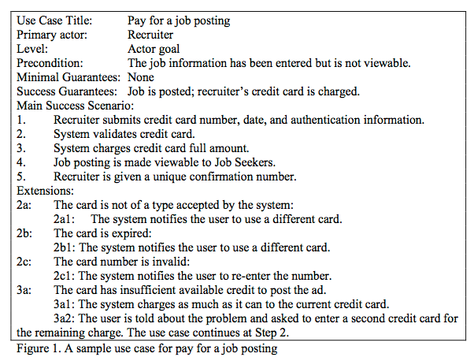
Нескорректированный вес вариантов использования | https://www.mountaingoatsoftware.com/articles/estimating-with-use-case-points
Unadjusted Use Case Weight

мы можем определить количество транзакций, подсчитав шаги в варианте использования.
На рисунке 1 каждое расширение начинается с результата транзакции, а не с самой новой транзакции. Например, добавочный номер 2a (“Карта не того типа, который принимается системой”) является результатом транзакции, описанной на шаге 2 основного сценария успеха (“Система проверяет кредитную карту”). Итак, пункт 2a в разделе расширений на рисунке 1 не учитывается. То же самое, конечно, верно для 2b, 2c и 3a. Таким образом, количество транзакций для варианта использования на рисунке 1 равно десяти. Возможно, вам захочется посчитать 2b1 и 2b2 только один раз, но это требует больше усилий, чем того стоит, и они могут быть отдельными транзакциями, использующими общий текст в варианте использования.

В таблице 1 показаны баллы, присвоенные каждому простому, среднему и сложному варианту использования в зависимости от количества транзакций. Поскольку рассматриваемый нами вариант использования содержит более семи транзакций, он считается сложным.

EF
Поправка на сложность окружающей среды
Adjusting For Environmental Complexity
Факторы окружающей среды также влияют на размер проекта. Уровень мотивации команды, их опыт работы с приложением и другие факторы влияют на расчет баллов за варианты использования. В таблице 7 показаны восемь факторов окружающей среды, которые формулы Карнера учитывают для каждого проекта.

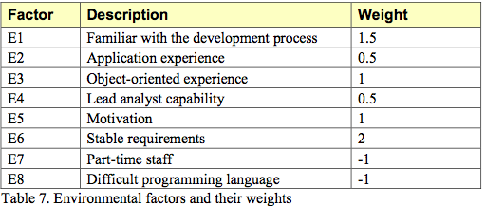
Пример оценки факторов окружающей среды проекта показан в таблице 8. Взвешенные оценки для этих восьми отдельных факторов суммируются в так называемый коэффициент. Затем EFactor используется для вычисления фактора окружающей среды, EF, следующим образом:

EF = 1.4 + (-0.03 x коэффициент эффективности)

В нашем примере это приводит к:

EF = 1.4 + (-0.03 x 17.5) = 1.4 +(-0.51) = 0.89

